GROUP
PRODUCT | DESCRIPTION | RETAIL PRICE | QTY | TOT RRP | MADE IN | DATE OF PRODUCTION | PAO | EAN CODE | EAN GRAFICO
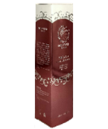 | Argania Crema all'olio di Argan | 59.00 € | 2535 | 149,565.00 € | Italy | 2020 | 6 month | 8056389081750 | 
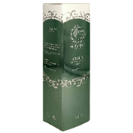 | Melite Spray Corpo Elasticizzante | 59.00 € | 700 | 41,300.00 € | Italy | 2020 | 6 month | 8056389081675 | 
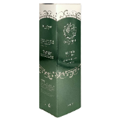 | Eunice Crema Corpo Riduzione Grasso Effetto Caldo | 59.00 € | 700 | 41,300.00 € | Italy | 2020 | 6 month | 8056389081699 | 
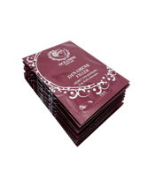 | Dinamene Filler Acido Ialuronico pack da 10 bustine 5ml (totale 50ml) | 79.90 € | 850 | 67,915.00 € | Italy | 2020 | 6 month | 8056389081729 | 
 |  |  | 4785 | 300,080.00 €

